Ankerplatten
ancoDUR®
Bestellblatt | TRUE |  |  |  |  |  |  |  |  |  | Spezial Verankerungsplatte
Feuille de commande |  |  |  |  |  |  |  |  |  |  | Plaques d'ancrage spéciales

Bauobjekt : |  |  |  |  |  |  |  |  |  |  | Liefertermin :
Projet : |  |  |  |  |  |  |  |  |  |  | Date de livraison :
Bauteil : |  |  |  |  |  |  |  |  |  |  | Bestelldatum :
Partie : |  |  |  |  |  |  |  |  |  |  | Date de commande :
Plan-Nr. : |  |  |  | Liste Nr. : |  |  |  |  |  |  | gezeichnet : | geprüft :
N° plan : |  |  |  | Liste n° : |  |  |  |  |  |  | Dessiné : | Vérifié:
Bauingenieur / Bureau d'ingénieurs: |  |  |  | Bauunternehmer / Entreprise: |  |  |  |  |  |  | Lieferadresse / Adresse de livraison:

Roh / brut
Schweissgrundiert / Apprêté par soudage
rostfrei / inoxidable

b
L
t
c
d
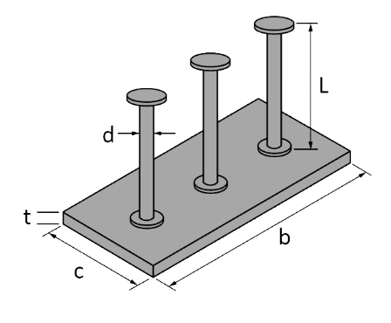
b
L
t
c
d

Material |  | Abmessungen / Dimensions |  |  |  |  |  | Nagel-löcher/ Trous de clou-age | Anzahl | Alle Masse sind Aussenmasse in (mm)
Materiaux |  | Anker / Ancres |  |  | Platte / Plaque |  |  |  | Quantité | Toutes les dimensions sont extérieures (mm)
 |  | d | L | Anzahl | b | c | t
 |  | (mm) | (mm) | Nombre | (mm) | (mm) | (mm) |  | (Stk./pce)

Bitte zeichnen Sie die Ankerplatte oder legen Sie im Anhang eine Skizze bei.
Veuillez dessiner la plaque d'ancrage ou joignez un plan annexé.

12.2025

 |  |  |  |  |  |  |  |  |  |  |  |  | ANCOTECH AG | ANCOTECH SA
 |  |  |  |  |  |  |  |  |  |  |  |  | CH-8157 Dielsdorf | CH-1680 Romont

 |  |  |  |  |  |  |  |  |  |  |  |  | Tel: 044 854 72 22 | Tél: 026 919 87 77
 |  |  |  |  |  |  |  |  |  |  |  |  | Fax: 044 854 72 29 | Fax: 026 919 87 79 | Web:
 |  |  |  |  |  |  |  |  |  |  |  |  | Mail: bestellungen@ancotech.ch | Mail: commande@ancotech.ch | www.ancotech.ch

